테스트 케이스별 결과 화면
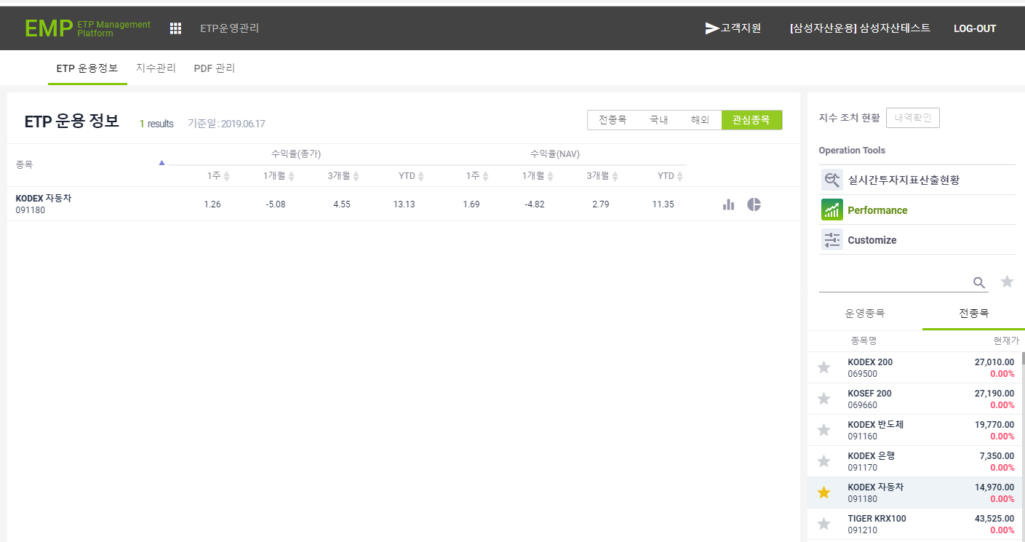
ETP 플랫폼 구축 |  |  |  | 단위테스트 결과서
단위테스트 ID | UT-ETP-OP-05 | 단위테스트명 | ETP 성과정보
업무구분 | ETP | 작성자 | 최병국

1. 로그인한 삼성 운용사의 데이터만 조회되는지 확인한다.
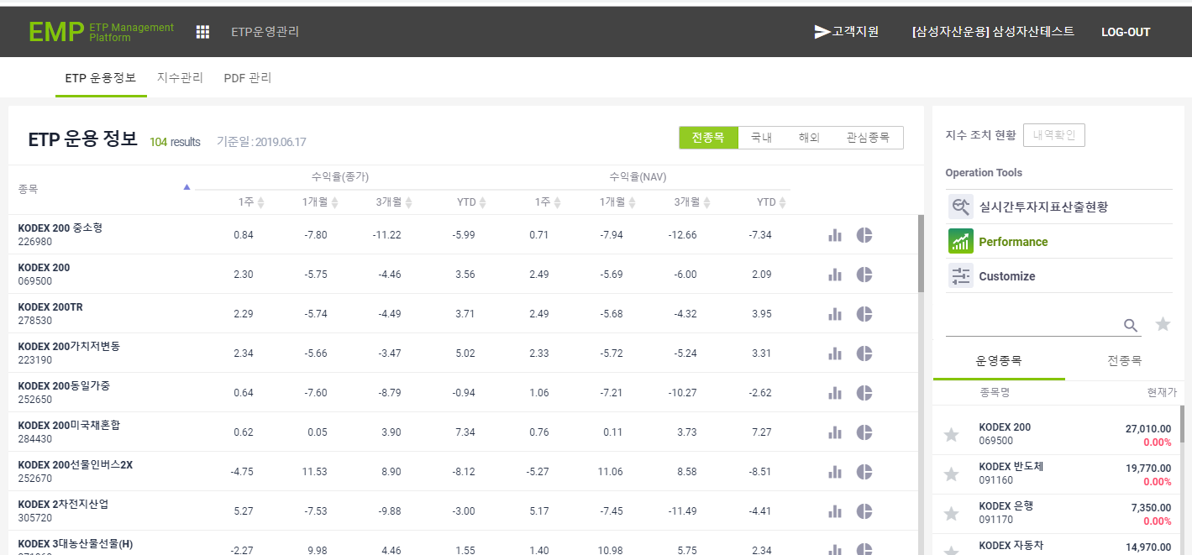

2. 로그인한 코스톰의 데이터만 조회되는지 확인한다.
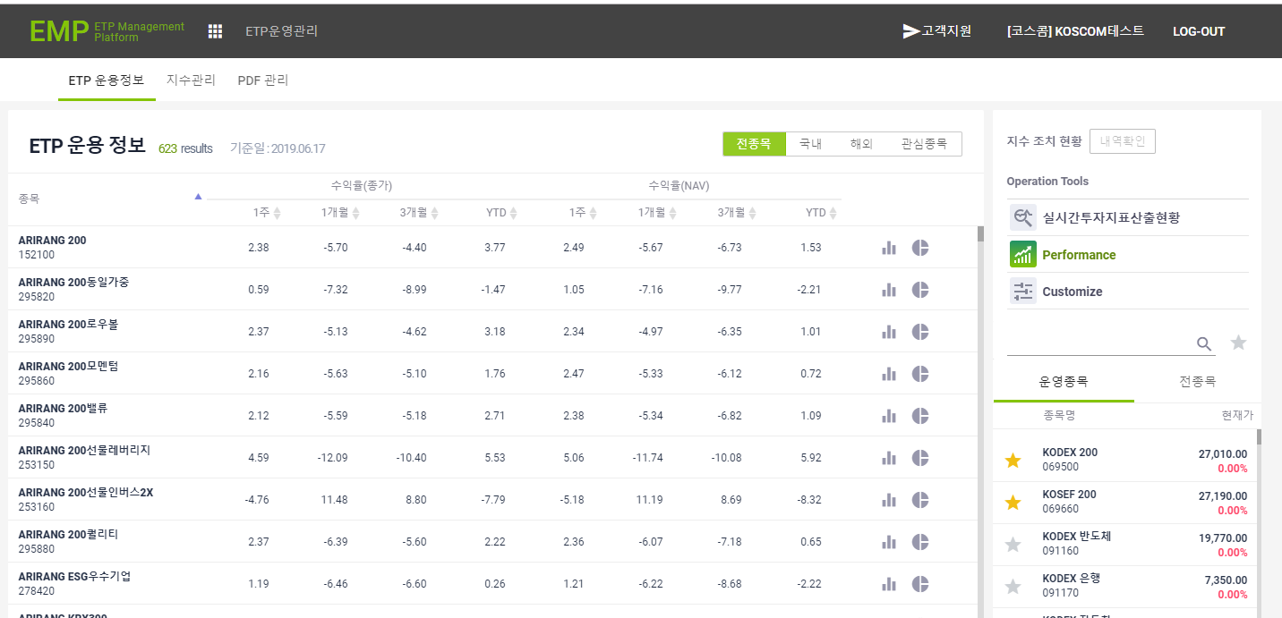
3. 전종목 선택시 해당 데이터만 조회되는지 확인한다.
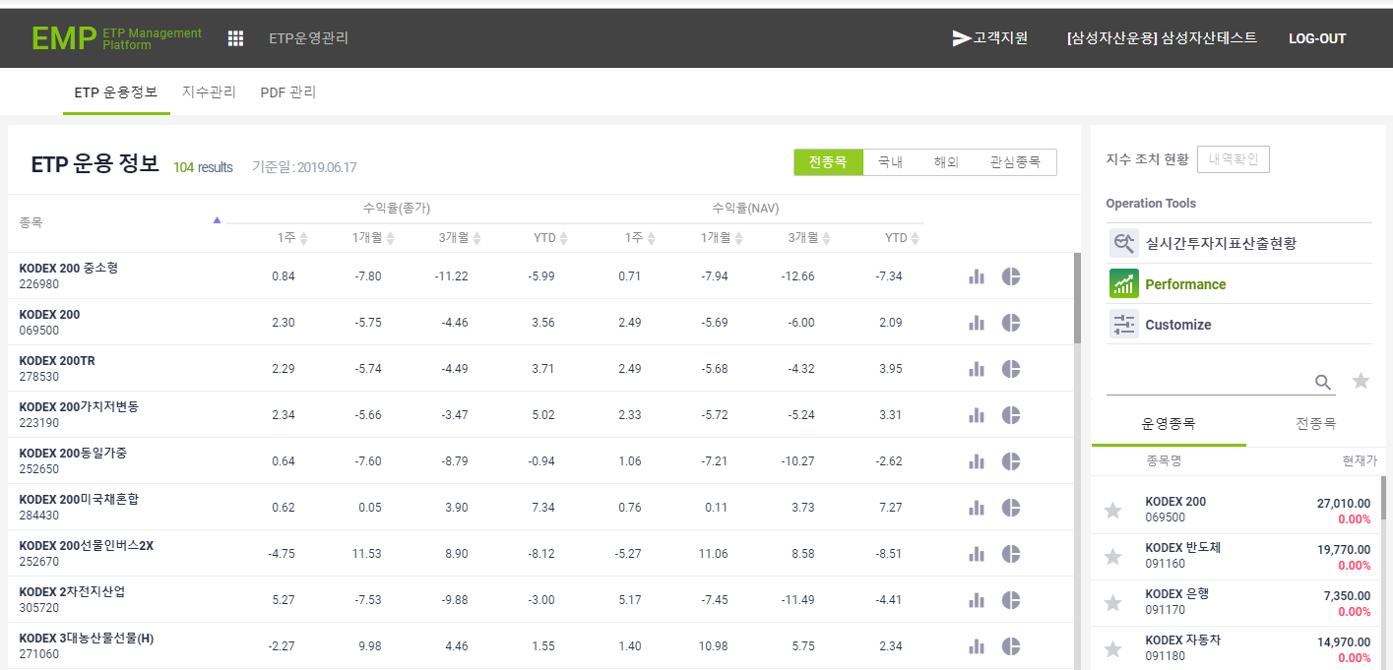
4. 국내 선택시 해당 데이터만 조회되는지 확인한다.
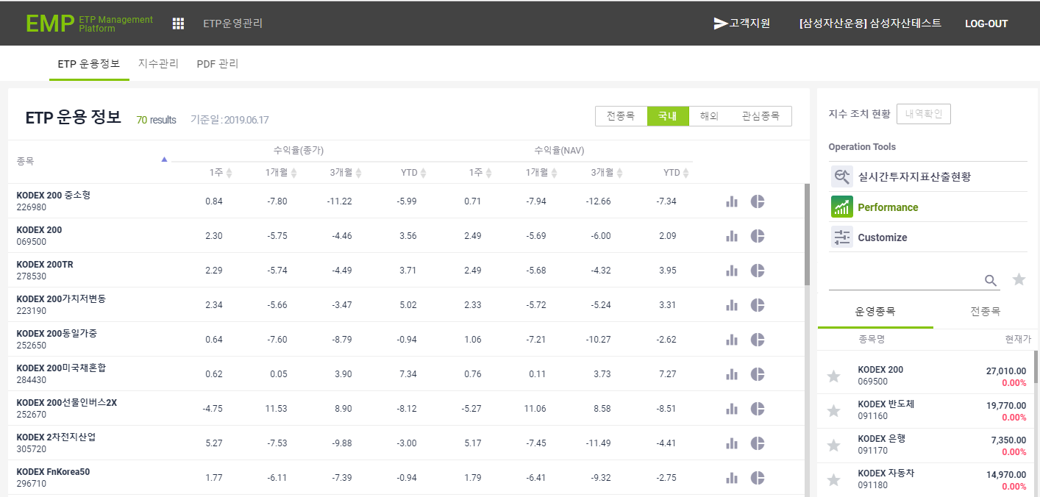
5. 해외 선택시 해당 데이터만 조회되는지 확인한다.
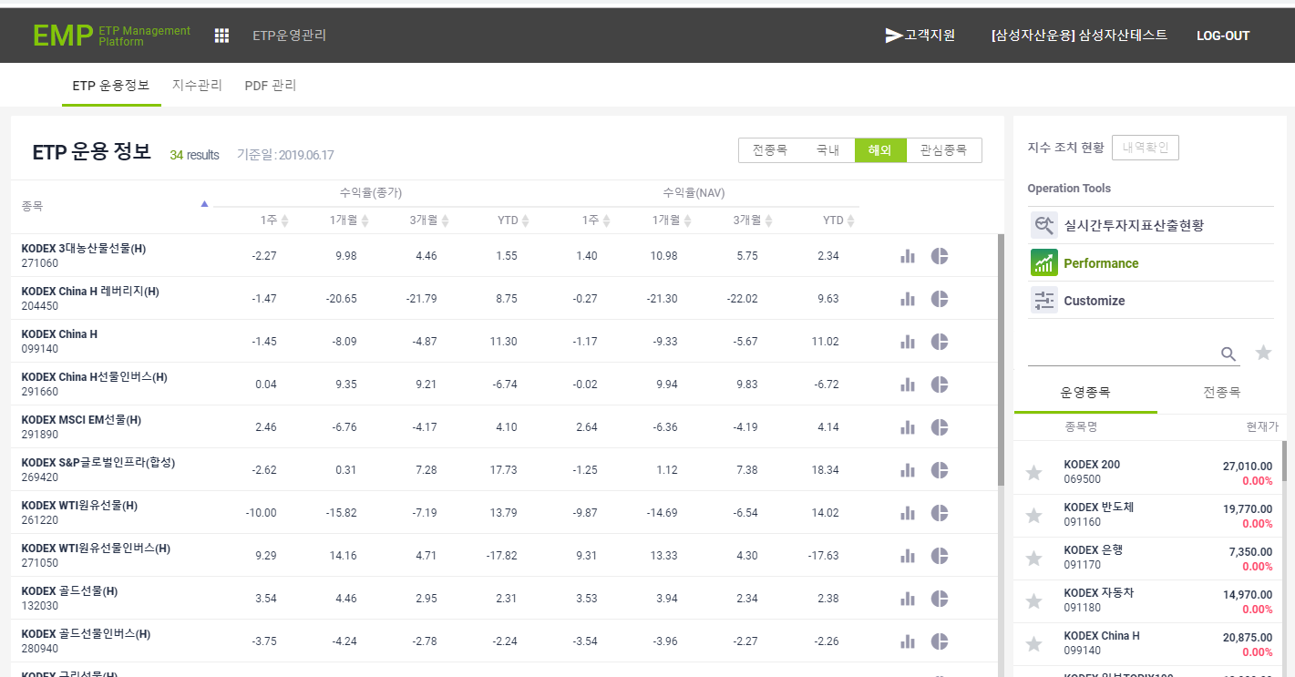
6. 관심종목 선택시 해당 데이터만 조회되는지 확인한다.

